상품제안서
락앤락 데일리 밸런스 보틀 550ml | 상품코드: S44386

 |  |  |  |  |  |  | 02-713-8555 | www.synergygift.co.kr
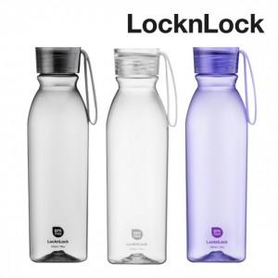

【상세/제작정보】 | <p><span style="font-size: 14pt;">※ 종이패키지 없이 본품만 벌크로 출고되는 상품입니다.</span></p>

【인쇄/포장옵션】 | 레이저 / 포장불가능

【공급단가】 | 수량 | 30~ | 100~ | 300~ | 1,000~ | 3,000~
*VAT별도 | 화이트 | 5,360원 | 5,070원 | 4,820원 | 4,700원 | 4,620원
 | 바이올렛 | 5,360원 | 5,070원 | 4,820원 | 4,700원 | 4,620원
 | 블랙 | 5,360원 | 5,070원 | 4,820원 | 4,700원 | 4,620원

【상품 URL】 | https://www.synergygift.co.kr:443/src/goods_detail.php?gdno=44386

